Assist Tables
מסלול | 1 | 2 | 3 | 4 | 5 | 6 | 7 | 8 | 9 | 10 | 11 | 12 | 13 | 14 | 15 | 16 | 17 | 18 | 19 | 20 | 21 | 22 | 23 | 24 | 25 | 26 | 27 | 28 | 29 | 30 | 31 | 32 | 33 | 34 | 35 | 36 | 37 | 38 | 39 | 40 | 41 | 42 | 43 | 44 | 45 | 46 | 47 | 48 | 49 | 50
ניקוד מקסימלי | 100 | 200 | 200 | 300 | 300 | 300 | 300 | 300 | 400 | 400 | 400 | 400 | 400 | 500 | 500 | 500 | 500 | 500 | 600 | 600 | 600 | 600 | 600 | 700 | 700 | 700 | 700 | 800 | 800 | 900 | 900 | 900 | 900 | 900 | 900 | 900 | 900 | 900 | 900 | 900 | 900 | 900 | 900 | 900 | 900 | 900 | 900 | 900 | 900 | 900

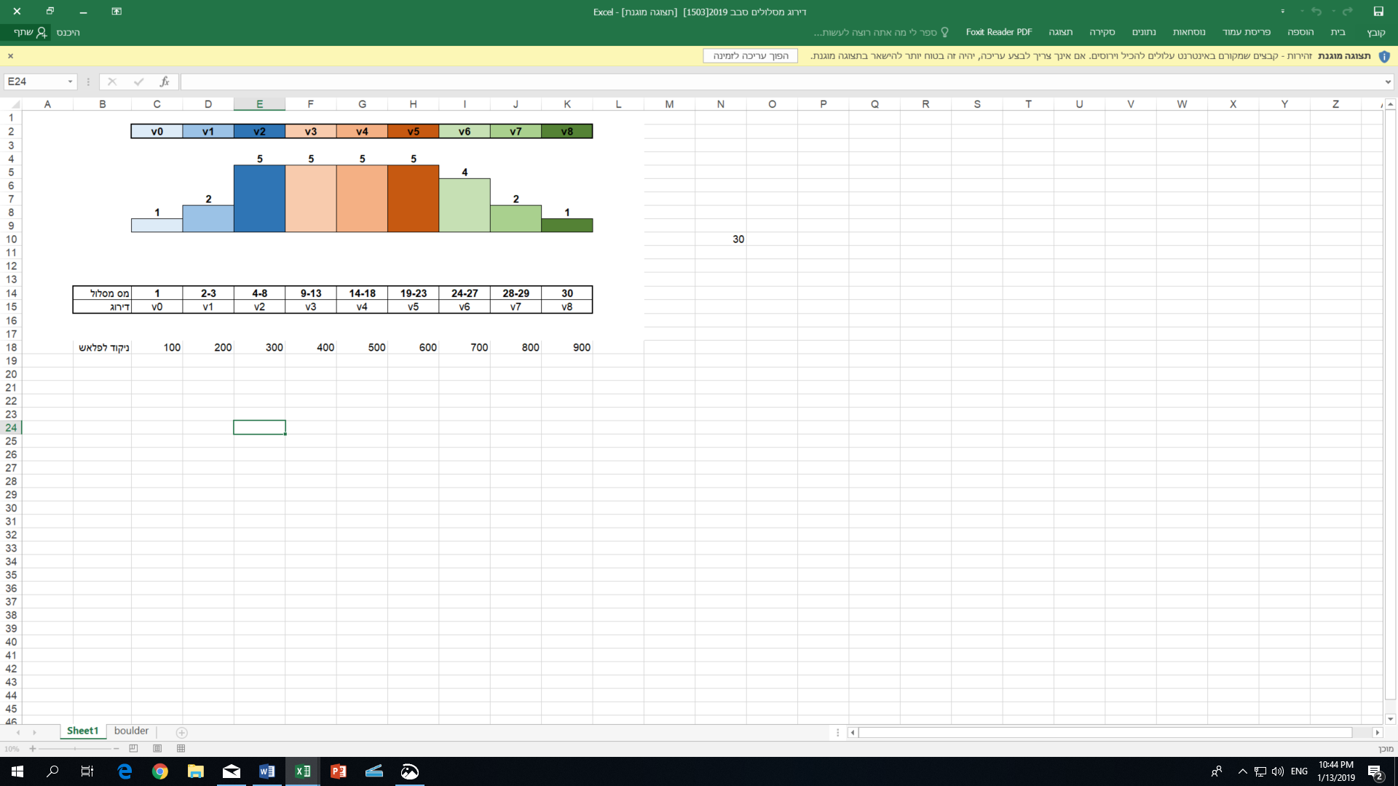
Lower Bound | Points | Level
1 | 100 | V0
2 | 200 | V1
4 | 300 | V2
9 | 400 | V3
14 | 500 | V4
19 | 600 | V5
24 | 700 | V6
28 | 800 | V7
30 | 900 | V8

M
F

 |  |  |  |  |  |  |  |  |  |  |  |  |  |  |  |  |  | הוראות לגליון זה:
 |  |  |  |  |  |  |  |  |  |  |  |  |  |  |  |  |  | בתאים A6 עד A14 לעדכן את הערך הנמוך של כל רמה
 |  |  |  |  |  |  |  |  |  |  |  |  |  |  |  |  |  | דוגמא: אם מסלולים 14 עד 18 שייכים לרמה V4 או 500 נקודות צריך להכניס את הערך 14 (ראו תא A10)

